TEST
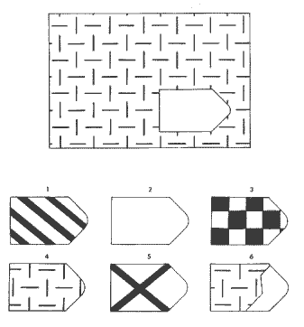
 |  |  | SbTs | Resp | Soluc | Valor | Ecuac | Ptje |  | LOGICA
 |  |  | 1 | 4 | 4 | 1 | 1 | 1 |  | FALSE | 0
 |  |  | 2 | 5 | 5 | 1 | 1 | 1 |  | 1 | 1
 |  |  | 3 | 1 | 1 | 1 | 1 | 1 | RESULTADOS
 |  |  | 4 | 2 | 2 | 1 | 1 | 1 | A | 12
 |  |  | 5 | 6 | 6 | 1 | 1 | 1 | B | 12
 | A1 | 4 | 6 | 3 | 3 | 1 | 1 | 1 | C | 12
 |  |  | 7 | 6 | 6 | 1 | 1 | 1 | D | 12
 |  |  | 8 | 2 | 2 | 1 | 1 | 1 | E | 12
 |  |  | 9 | 1 | 1 | 1 | 1 | 1
 |  |  | 10 | 3 | 3 | 1 | 1 | 1
 |  |  | 11 | 5 | 5 | 1 | 1 | 1
 |  |  | 12 | 4 | 4 | 1 | 1 | 1
 |  |  | 1 | 2 | 2 | 1 | 1 | 1
 |  |  | 2 | 6 | 6 | 1 | 1 | 1
 |  |  | 3 | 1 | 1 | 1 | 1 | 1
 |  |  | 4 | 2 | 2 | 1 | 1 | 1
 |  |  | 5 | 1 | 1 | 1 | 1 | 1
 |  |  | 6 | 3 | 3 | 1 | 1 | 1
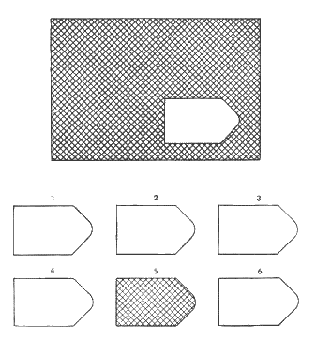
 |  |  | 7 | 5 | 5 | 1 | 1 | 1
 |  |  | 8 | 6 | 6 | 1 | 1 | 1
 |  |  | 9 | 4 | 4 | 1 | 1 | 1
 |  |  | 10 | 3 | 3 | 1 | 1 | 1
 |  |  | 11 | 4 | 4 | 1 | 1 | 1
 |  |  | 12 | 5 | 5 | 1 | 1 | 1
 |  |  | 1 | 8 | 8 | 1 | 1 | 1
 | A2 | 5 | 2 | 2 | 2 | 1 | 1 | 1
 |  |  | 3 | 3 | 3 | 1 | 1 | 1
 |  |  | 4 | 8 | 8 | 1 | 1 | 1
 |  |  | 5 | 7 | 7 | 1 | 1 | 1
 |  |  | 6 | 4 | 4 | 1 | 1 | 1
 |  |  | 7 | 5 | 5 | 1 | 1 | 1
 |  |  | 8 | 1 | 1 | 1 | 1 | 1
 |  |  | 9 | 7 | 7 | 1 | 1 | 1
 |  |  | 10 | 6 | 6 | 1 | 1 | 1
 |  |  | 11 | 1 | 1 | 1 | 1 | 1
 |  |  | 12 | 2 | 2 | 1 | 1 | 1
 |  |  | 1 | 3 | 3 | 1 | 1 | 1
 |  |  | 2 | 4 | 4 | 1 | 1 | 1
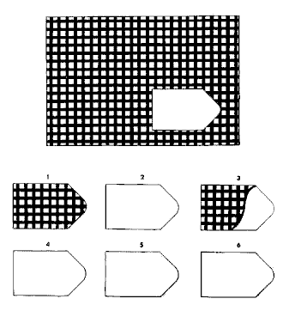
 |  |  | 3 | 3 | 3 | 1 | 1 | 1
 |  |  | 4 | 7 | 7 | 1 | 1 | 1
 |  |  | 5 | 8 | 8 | 1 | 1 | 1
 |  |  | 6 | 6 | 6 | 1 | 1 | 1
 |  |  | 7 | 5 | 5 | 1 | 1 | 1
 |  |  | 8 | 4 | 4 | 1 | 1 | 1
 |  |  | 9 | 1 | 1 | 1 | 1 | 1
 | A3 | 1 | 10 | 2 | 2 | 1 | 1 | 1
 |  |  | 11 | 5 | 5 | 1 | 1 | 1
 |  |  | 12 | 6 | 6 | 1 | 1 | 1
 |  |  | 1 | 7 | 7 | 1 | 1 | 1
 |  |  | 2 | 6 | 6 | 1 | 1 | 1
 |  |  | 3 | 8 | 8 | 1 | 1 | 1
 |  |  | 4 | 2 | 2 | 1 | 1 | 1
 |  |  | 5 | 1 | 1 | 1 | 1 | 1
 |  |  | 6 | 5 | 5 | 1 | 1 | 1
 |  |  | 7 | 2 | 2 | 1 | 1 | 1
 |  |  | 8 | 4 | 4 | 1 | 1 | 1
 |  |  | 9 | 1 | 1 | 1 | 1 | 1
 |  |  | 10 | 6 | 6 | 1 | 1 | 1
 |  |  | 11 | 3 | 3 | 1 | 1 | 1
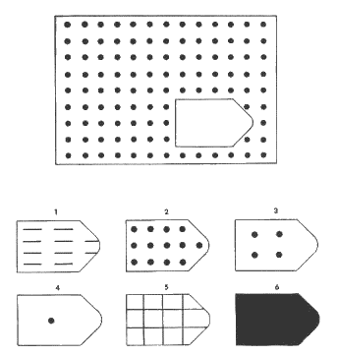
 |  |  | 12 | 5 | 5 | 1 | 1 | 1

 | A4 | 2

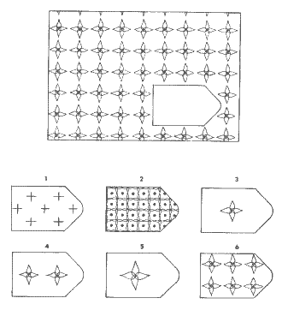

 | A5 | 6

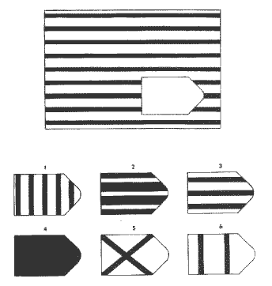

 | A6 | 3

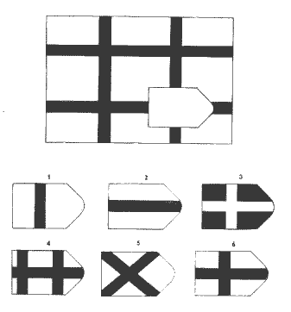

 | A7 | 6

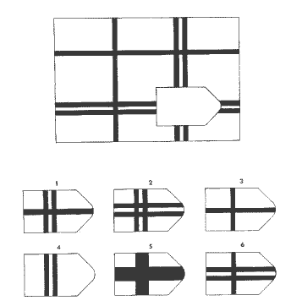

 | A8 | 2

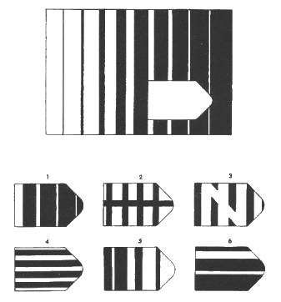

 | A9 | 1

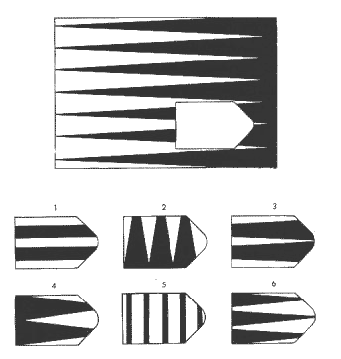

 | A10 | 3

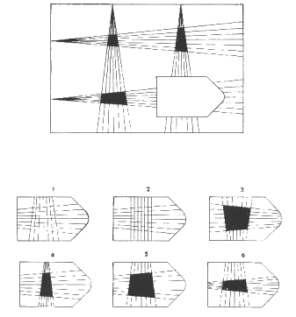

 | A11 | 5

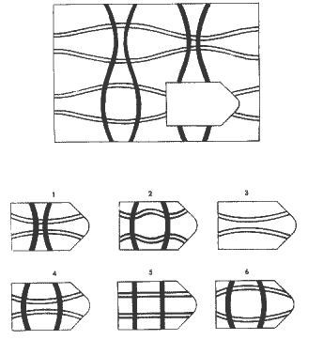

 | A12 | 4

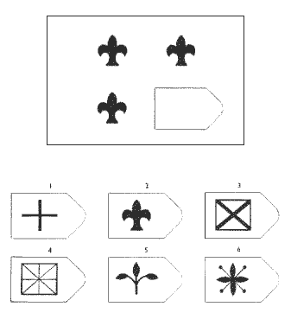

 | B1 | 2

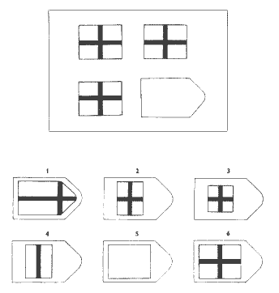

 | B2 | 6

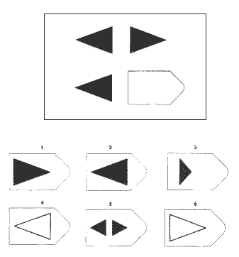

 | B3 | 1

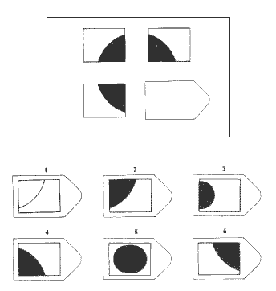

 | B4 | 2

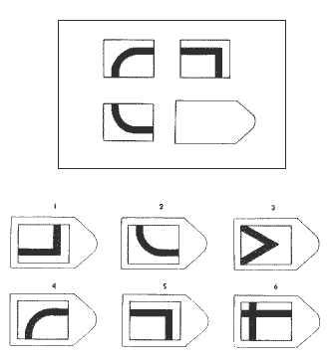

 | B5 | 1

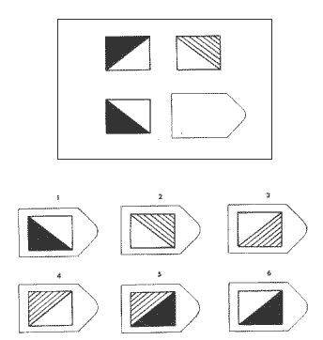

 | B6 | 3

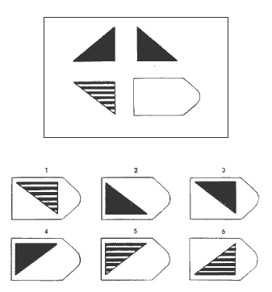

 | B7 | 5

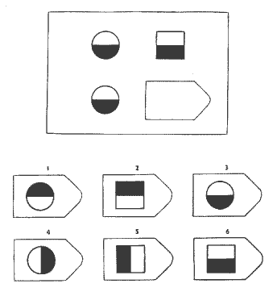

 | B8 | 6

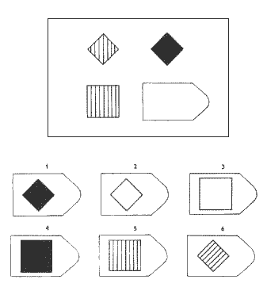

 | B9 | 4

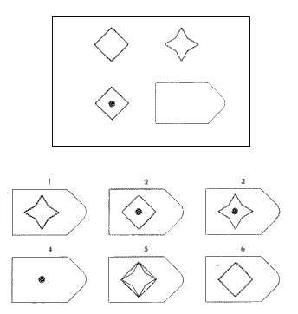

 | B10 | 3

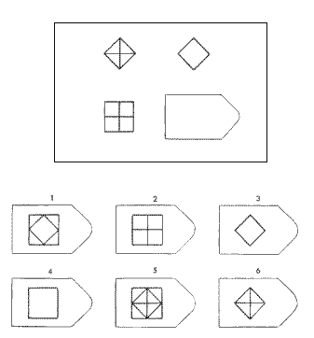

 | B11 | 4

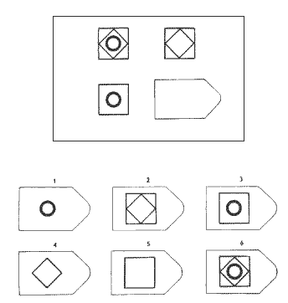

 | B12 | 5

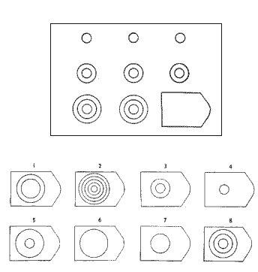

 | C1 | 8

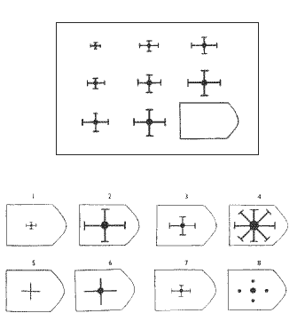

 | C2 | 2

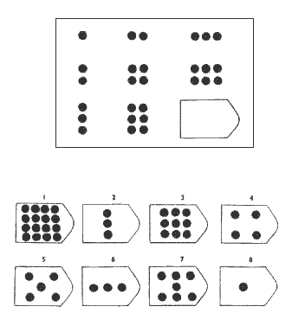

 | C3 | 3

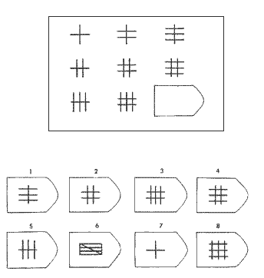

 | C4 | 8

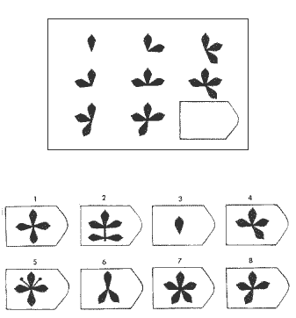

 | C5 | 7

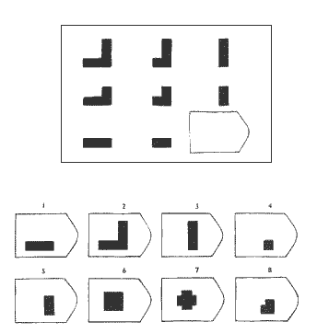

 | C6 | 4

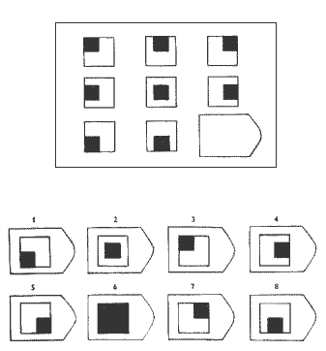

 | C7 | 5

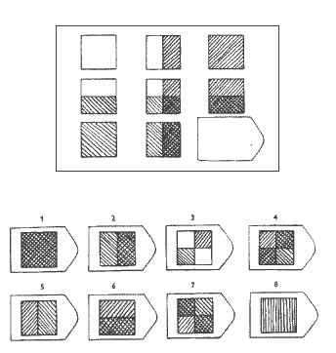

 | C8 | 1

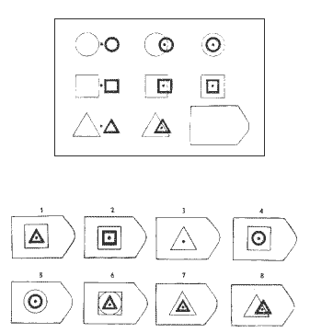

 | C9 | 7

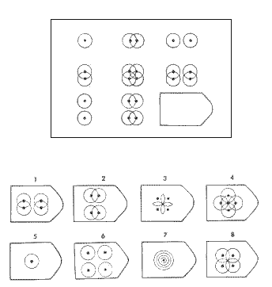

 | C10 | 6

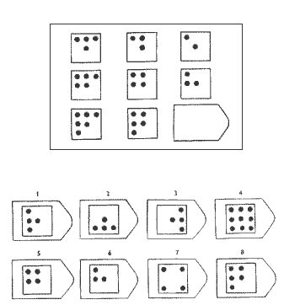

 | C11 | 1

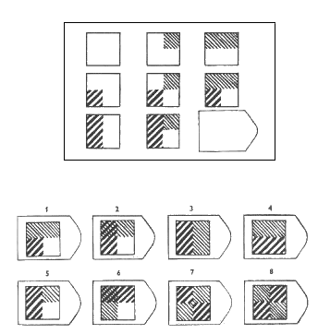

 | C12 | 2

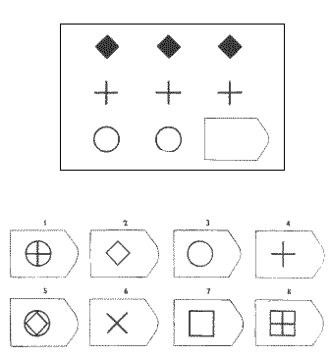

 | D1 | 3

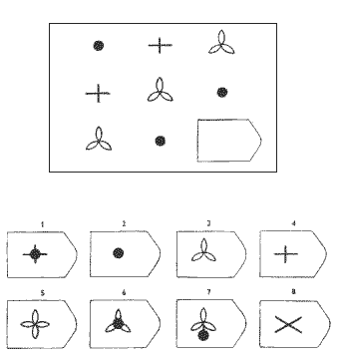

 | D2 | 4

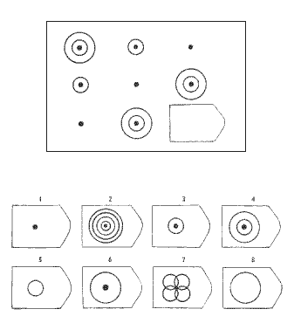

 | D3 | 3

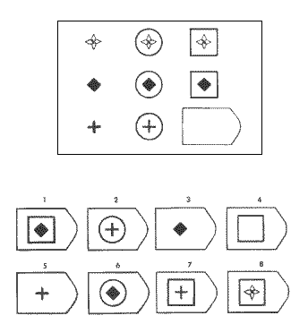

 | D4 | 7

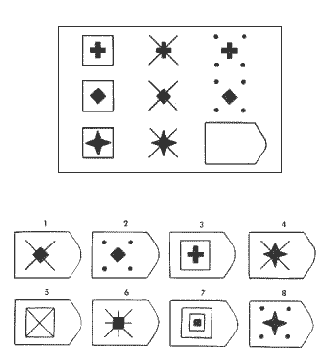

 | D5 | 8

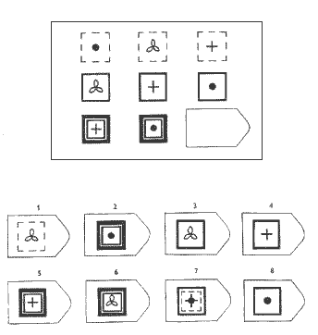

 | D6 | 6

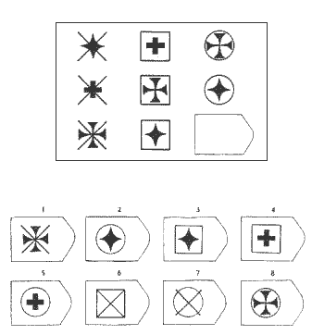

 | D7 | 5

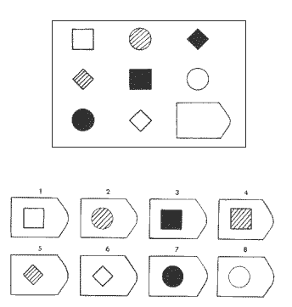

 | D8 | 4

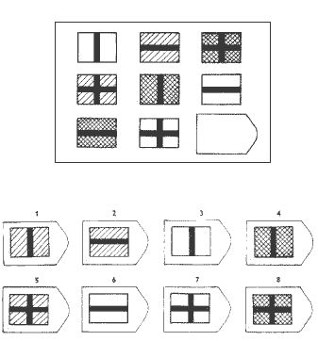

 | D9 | 1

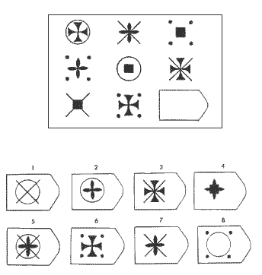

 | D10 | 2

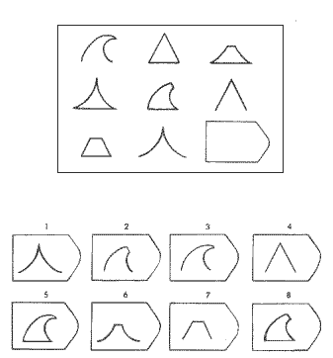

 | D11 | 5

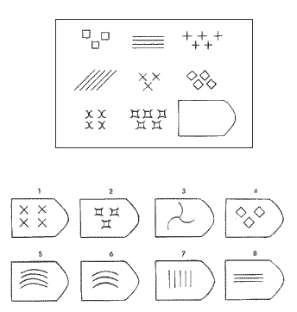

 | D12 | 6

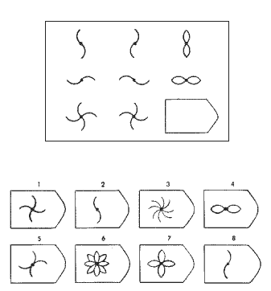

 | E1 | 7

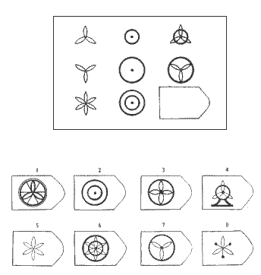

 | E2 | 6



 | E3 | 8



 | E4 | 2



 | E5 | 1



 | E6 | 5



 | E7 | 2



 | E8 | 4



 | E9 | 1



 | E10 | 6



 | E11 | 3



 | E12 | 5

GRACIAS. VERIFIQUE QUE HA MARCADO TODAS

PERFIL
PERFIL DE INTELIGENCIA GENERAL

Nombre | Joel Valdez |  |  |  |  |  |  | 0 | 0 | 0 | Deficiente Mental
Edad | 20 | Sexo | Masculino |  |  |  |  | 1 | 1 | 1 | Deficiente Mental
Grado | Superior | Sección | "A" |  |  |  |  | 2 | 1 | 2 | Deficiente Mental
Fecha | 2019-04-11 |  |  |  |  |  |  | 3 | 1 | 3 | Deficiente Mental
 |  |  |  |  |  |  |  | 4 | 2 | 4 | Deficiente Mental
 |  |  |  |  |  |  |  | 5 | 2 | 5 | Deficiente Mental
 | SUB TEST | PTJE BRUTO | % PARCIAL | CATEGORIA |  |  |  | 6 | 2 | 6 | Deficiente Mental
 | A | 12 | 100 | Intelectualmente muy superior al término medio |  |  |  | 7 | 3 | 7 | Deficiente Mental
 | B | 12 | 100 |  |  |  |  | 8 | 3 | 8 | Deficiente Mental
 | C | 12 | 100 |  |  |  |  | 9 | 3 | 9 | Deficiente Mental
 | D | 12 | 100 |  |  |  |  | 10 | 4 | 10 | Deficiente Mental
 | E | 12 | 100 |  |  |  |  | 11 | 4 | 11 | Deficiente Mental
 | TOTAL CI | 60 | 95 |  |  |  |  | 12 | 4 | 12 | Deficiente Mental
 |  |  |  |  |  |  |  | 13 | 5 | 13 | Deficiente Mental
 |  |  |  |  |  |  |  | 14 | 5 | 14 | Deficiente Mental
 | INTERPRETACION |  |  |  |  |  |  | 15 | 5 | 15 | Deficiente Mental
 | Joel Valdez |  |  | de | 20 | años de edad |  | 16 | 5 | 16 | Deficiente Mental
 | Tiene un Puntaje de |  | 60 | que lo ubica en el Percentil |  |  | 95 | 17 | 8 | 17 | Definidamente inferior al término medio
 | Nos indica que se ubica en la categoría de: |  |  |  |  |  |  | 18 | 10 | 18 | Definidamente inferior al término medio
 | Intelectualmente muy superior al término medio |  |  |  |  |  |  | 19 | 10 | 19 | Definidamente inferior al término medio
PERFIL POR SUBESCALAS
 |  |  |  |  |  |  |  | 20 | 20 | 20 | Inferior al término medio
 | A | 12 |  |  |  |  |  | 21 | 21 | 21 | Inferior al término medio
 | B | 12 |  |  |  |  |  | 22 | 21 | 22 | Inferior al término medio
 | C | 12 |  |  |  |  |  | 23 | 22 | 23 | Inferior al término medio
 | D | 12 |  |  |  |  |  | 24 | 23 | 24 | Inferior al término medio
 | E | 12 |  |  |  |  |  | 25 | 24 | 25 | Inferior al término medio
 |  |  |  |  |  |  |  | 26 | 25 | 26 | Inferior al término medio
 |  |  |  |  |  |  |  | 27 | 25 | 27 | Inferior al término medio
 |  |  |  |  |  |  |  | 28 | 30 | 28 | Término medio, posiblemente inferior al término medio
 |  |  |  |  |  |  |  | 29 | 35 | 29 | Término medio, posiblemente inferior al término medio
 |  |  |  |  |  |  |  | 30 | 40 | 30 | Término medio, posiblemente inferior al término medio
 |  |  |  |  |  |  |  | 31 | 45 | 31 | Término medio, posiblemente inferior al término medio
 |  |  |  |  |  |  |  | 32 | 46 | 32 | Término medio, posiblemente inferior al término medio
 |  |  |  |  |  |  |  | 33 | 47 | 33 | Término medio, posiblemente inferior al término medio
 |  |  |  |  |  |  |  | 34 | 48 | 34 | Término medio, posiblemente inferior al término medio
 |  |  |  |  |  |  |  | 35 | 49 | 35 | Término medio, posiblemente inferior al término medio
 |  |  |  |  |  |  |  | 36 | 50 | 36 | Término medio, posiblemente inferior al término medio
 |  |  |  |  |  |  |  | 37 | 50 | 37 | Término medio, posiblemente inferior al término medio
 |  |  |  |  |  |  |  | 38 | 50 | 38 | Término medio, posiblemente inferior al término medio
 |  |  | Azucena Calla Rodríguez |  |  |  |  | 39 | 50 | 39 | Término medio, posiblemente inferior al término medio
 |  |  |  |  |  |  |  | 40 | 50 | 40 | Término medio, Normal
 |  |  |  |  |  |  |  | 41 | 51 | 41 | Término medio, posiblemente superior al término medio
 |  |  |  |  |  |  |  | 42 | 55 | 42 | Término medio, posiblemente superior al término medio
 |  |  |  |  |  |  |  | 43 | 60 | 43 | Término medio, posiblemente superior al término medio
 |  |  |  |  |  |  |  | 44 | 65 | 44 | Término medio, posiblemente superior al término medio
 |  |  |  |  |  |  |  | 45 | 70 | 45 | Término medio, posiblemente superior al término medio
 |  |  |  |  |  |  |  | 46 | 75 | 46 | Superior al Término medio
 |  |  |  |  |  |  |  | 47 | 80 | 47 | Superior al Término medio
 |  |  |  |  |  |  |  | 48 | 85 | 48 | Superior al Término medio
 |  |  |  |  |  |  |  | 49 | 90 | 49 | Definidamente superior al término medio
 |  |  |  |  |  |  |  | 50 | 91 | 50 | Definidamente superior al término medio
 |  |  |  |  |  |  |  | 51 | 92 | 51 | Intelectualmente muy superior al término medio
 |  |  |  |  |  |  |  | 52 | 93 | 52 | Intelectualmente muy superior al término medio
 |  |  |  |  |  |  |  | 53 | 94 | 53 | Intelectualmente muy superior al término medio
 |  |  |  |  |  |  |  | 54 | 94 | 54 | Intelectualmente muy superior al término medio
 |  |  |  |  |  |  |  | 55 | 94 | 55 | Intelectualmente muy superior al término medio
 |  |  |  |  |  |  |  | 56 | 94 | 56 | Intelectualmente muy superior al término medio
 |  |  |  |  |  |  |  | 57 | 94 | 57 | Intelectualmente muy superior al término medio
 |  |  |  |  |  |  |  | 58 | 95 | 58 | Intelectualmente muy superior al término medio
 |  |  |  |  |  |  |  | 59 | 95 | 59 | Intelectualmente muy superior al término medio
 |  |  |  |  |  |  |  | 60 | 95 | 60 | Intelectualmente muy superior al término medio

 |  |  |  |  |  |  |  | 1
 |  |  |  |  |  |  |  | 2
 |  |  |  |  |  |  |  | 3
 |  |  |  |  |  |  |  | 4
 |  |  |  |  |  |  |  | 5
 |  |  |  |  |  |  |  | 6
 |  |  |  |  |  |  |  | 7
 |  |  |  |  |  |  |  | 8
 |  |  |  |  |  |  |  | 9
 |  |  |  |  |  |  |  | 10
 |  |  |  |  |  |  |  | 11
 |  |  |  |  |  |  |  | 12
 |  |  |  |  |  |  |  | 13
 |  |  |  |  |  |  |  | 14
 |  |  |  |  |  |  |  | 15
 |  |  |  |  |  |  |  | 16
 |  |  |  |  |  |  |  | 17
 |  |  |  |  |  |  |  | 18
 |  |  |  |  |  |  |  | 19
 |  |  |  |  |  |  |  | 20
 |  |  |  |  |  |  |  | 21
 |  |  |  |  |  |  |  | 22
 |  |  |  |  |  |  |  | 23
 |  |  |  |  |  |  |  | 24
 |  |  |  |  |  |  |  | 25
 |  |  |  |  |  |  |  | 26
 |  |  |  |  |  |  |  | 27
 |  |  |  |  |  |  |  | 28
 |  |  |  |  |  |  |  | 29
 |  |  |  |  |  |  |  | 30
 |  |  |  |  |  |  |  | 31
 |  |  |  |  |  |  |  | 32
 |  |  |  |  |  |  |  | 33
 |  |  |  |  |  |  |  | 34
 |  |  |  |  |  |  |  | 35
 |  |  |  |  |  |  |  | 36
 |  |  |  |  |  |  |  | 37
 |  |  |  |  |  |  |  | 38
 |  |  |  |  |  |  |  | 39
 |  |  |  |  |  |  |  | 40
 |  |  |  |  |  |  |  | 41
 |  |  |  |  |  |  |  | 42
 |  |  |  |  |  |  |  | 43
 |  |  |  |  |  |  |  | 44
 |  |  |  |  |  |  |  | 45
 |  |  |  |  |  |  |  | 46
 |  |  |  |  |  |  |  | 47
 |  |  |  |  |  |  |  | 48
 |  |  |  |  |  |  |  | 49
 |  |  |  |  |  |  |  | 50
 |  |  |  |  |  |  |  | 51
 |  |  |  |  |  |  |  | 52
 |  |  |  |  |  |  |  | 53
 |  |  |  |  |  |  |  | 54
 |  |  |  |  |  |  |  | 55
 |  |  |  |  |  |  |  | 56
 |  |  |  |  |  |  |  | 57
 |  |  |  |  |  |  |  | 58
 |  |  |  |  |  |  |  | 59
 |  |  |  |  |  |  |  | 60

